施工照片
施工照片

工程名稱 : 110年餐飲科館至永二街排水幹線整修工程
監造單位 : 拾跡建築師事務所
施工承商 : 和碁營造股份有限公司 | 第一頁

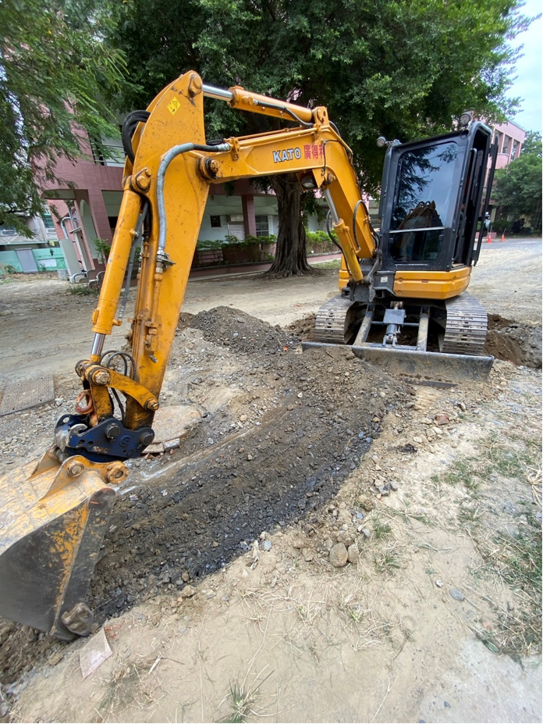 | 拍攝時間: 110.11.23
 | 契約項次：壹.一.1
 | 工程項目：基地整理
110.11.23
 | 說明：
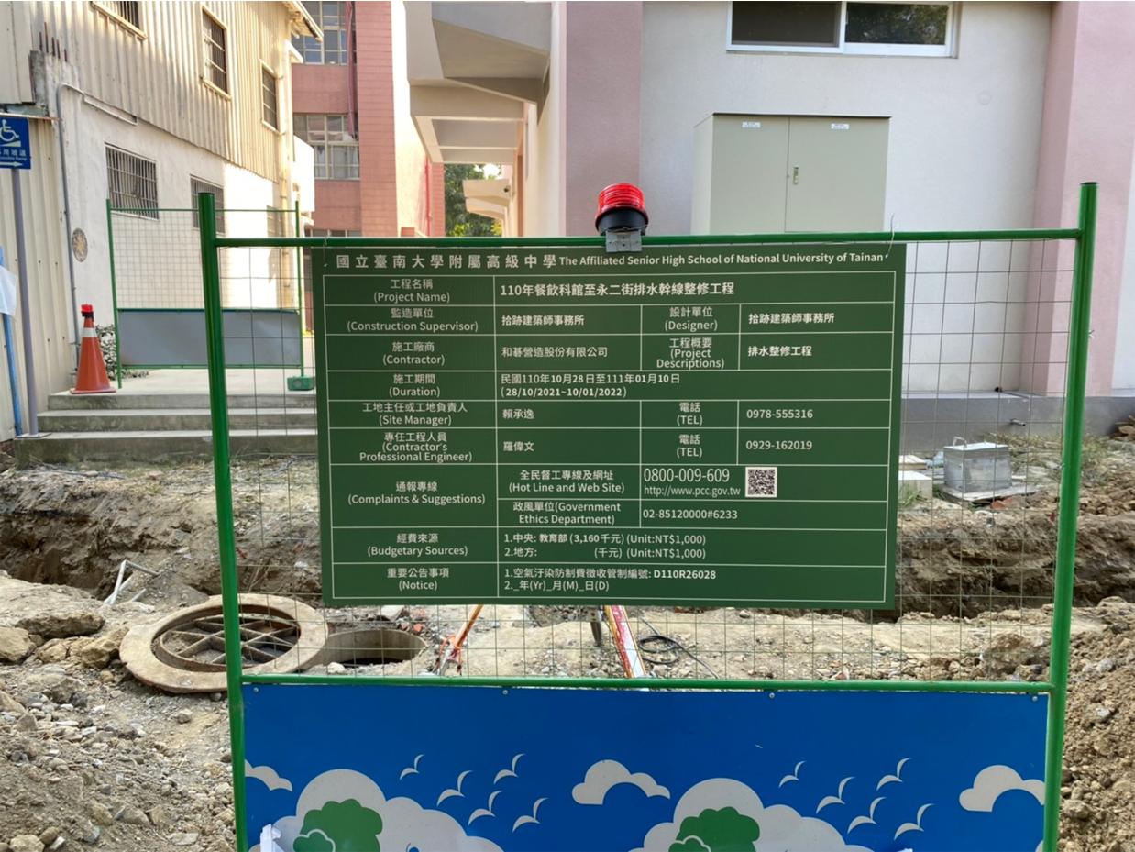 | 拍攝時間: 110.10.28
 | 契約項次：壹.一.2
 | 工程項目：工程告示牌
110.10.28
 | 說明：
 | 拍攝時間: 110.10.28
 | 契約項次：壹.一.2
 | 工程項目：工程告示牌
110.10.28
 | 說明：

